2
2 地区生产总值

指 标 | 2025年1季度 |  | 2025年上半年
 | 绝对量 (亿元） | 增速(%) | 绝对量 (亿元） | 增速(%)
地区生产总值 | 5815.5 | 5.4 | 12077.6 | 5.4
第一产业 | 176.6 | 5.2 | 406.0 | 5.5
第二产业 | 2547.4 | 6.4 | 5537.2 | 6.3
第三产业 | 3091.5 | 4.6 | 6134.5 | 4.6
注：生产总值及分产业增加值由国家统计局统一核算我区数据。

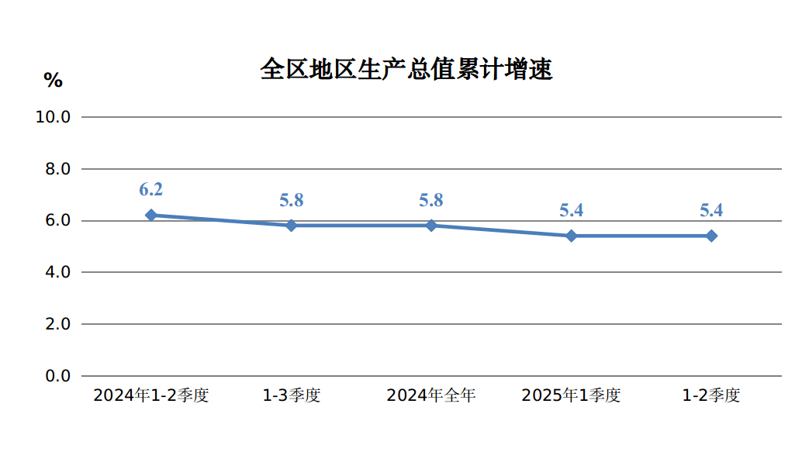

3
规模以上工业增加值增速、产品销售率 3

指 标 | 2025年
 | 1-6月 | 1-7月
规模以上工业增加值增速(%) | 7.1 | 6.4
按轻重工业分
轻工业 | 7.1 | 5.2
重工业 | 7.1 | 6.5
按经济类型分
国有控股企业 | 7.2 | 6.7
民营企业 | 6.6 | 5.8
按主要板块分
原材料制造业 | 10.3 | 10.0
消费品制造业 | 6.5 | 4.6
装备制造业 | 25.4 | 22.8
制造业其他行业 | 4.4 | 1.5
按三大门类分
采矿业 | 5.2 | 4.4
制造业 | 10.4 | 9.4
电力、热力燃气及水的生产和供应业 | 6.9 | 6.9
工业产品销售率(%) | 94.7 | 95.2
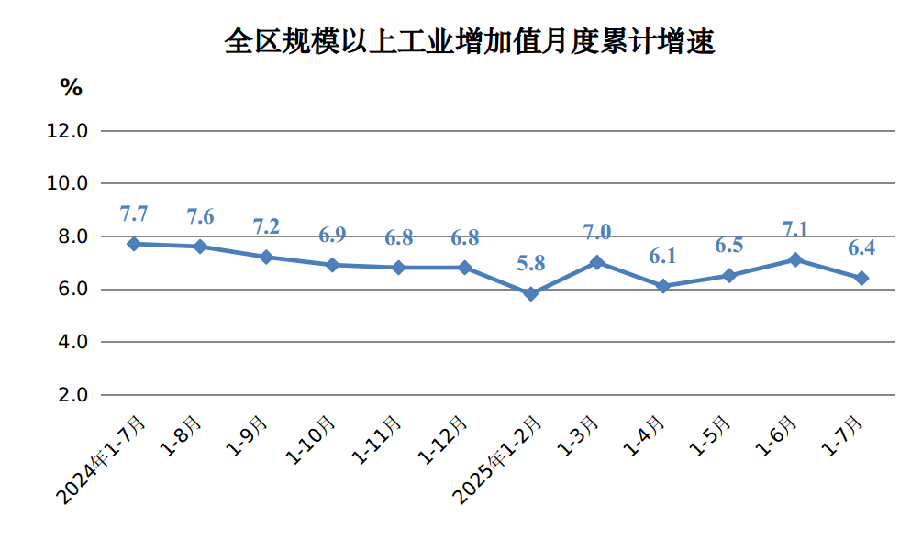

7
用电量 7

指 标 | 2025年
 | 1-6月 |  | 1-7月
 | 绝对量 (亿千瓦时) | 增速(%) | 绝对量 (亿千瓦时) | 增速(%)
全社会用电量 | 2657.5 | 3.6 | 3121.5 | 3.6
第一产业 | 29.2 | 4.2 | 36.1 | 0.0
第二产业 | 2313.9 | 2.9 | 2710.0 | 3.1
工业 | 2307.2 | 3.0 | 2702.4 | 3.2
#制造业 | 1783.8 | 2.5 | 2087.1 | 2.8
建筑业 | 7.3 | -10.8 | 8.3 | -12.1
第三产业 | 198.7 | 8.0 | 242.5 | 6.2
居民生活用电量 | 115.6 | 9.7 | 132.9 | 9.1
城镇 | 72.6 | 4.6 | 84.6 | 4.9
乡村 | 43.0 | 19.5 | 48.3 | 17.3
注：用电量数据由内蒙古电力行业协会提供。
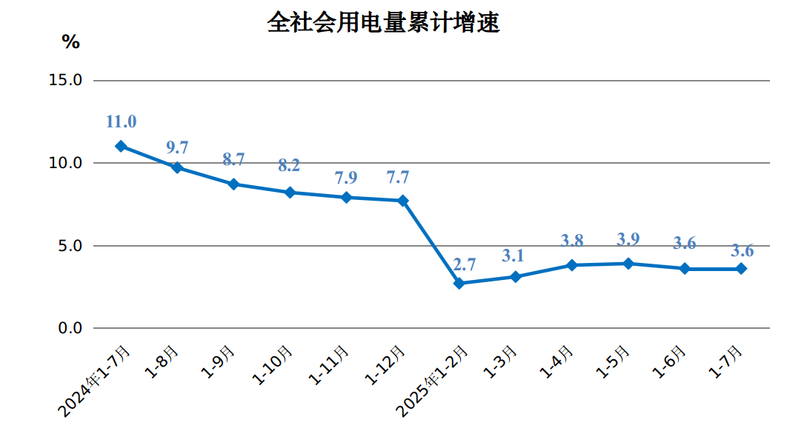

11
社会消费品零售总额增速 11

指 标 | 2025年
 | 1-6月 | 1-7月
社会消费品零售总额增速（%） | 7.7 | 8.9
实物商品网上零售额 | 11.7 | -
按类值分(限额以上企业)
#粮油、食品类 | 7.0 | 7.2
烟酒类 | 9.7 | 5.8
服装、鞋帽、针纺织品类 | 4.6 | 3.9
化妆品类 | -9.7 | -9.7
金银珠宝类 | -18.0 | -18.1
家用电器和音像器材类 | 39.7 | 52.0
中西药品类 | 0.4 | -2.1
书报杂志类 | -1.0 | -0.1
石油及制品类 | -0.3 | -0.3
汽车类 | 25.1 | 34.3

